Resultados
INFORMACIÓN SOCIODEMOGRAFICA

EDAD
GÉNERO
Estrato socioeconómico
 |  |  |  | Etiquetas de fila | Cuenta de Seleccione su rango de edad
 |  |  |  | 15-24 | 122
 |  |  |  | 25-34 | 71
 |  |  |  | 35-44 | 76
 |  |  |  | 45-54 | 58
 |  |  |  | 55-64 | 38
 |  |  |  | Más de 64 | 19
 |  |  |  | Total general | 384
 |  |  |  |  |  |  |  |  | Etiquetas de fila | Suma de ¿A qué estrato socioeconómico pertenece?
 |  |  |  |  |  |  | Etiquetas de fila | Cuenta de Seleccione su genero | 1 | 47
 |  |  |  |  |  |  | Femenino | 199 | 2 | 226
 |  |  |  |  |  |  | Masculino | 170 | 3 | 354
 |  |  |  |  |  |  | Otro | 15 | 4 | 296
 |  |  |  |  |  |  | Total general | 384 | 5 | 120
 |  |  |  |  |  |  |  |  | 6 | 48
 |  |  |  |  |  |  |  |  | Total general | 1091

Situación laboral
Lugar de residencia
Interes por ir al parque
 |  |  |  |  |  |  |  | Etiquetas de fila | Cuenta de ¿En qué situación laboral se encuentra?
 |  |  |  |  |  |  |  | Desempleado (a) | 40
 |  |  |  |  |  |  |  | Empleado (a) | 208
 |  |  |  |  |  |  |  | Estudiante | 91
 |  |  |  |  |  |  |  | Pensionado (a) | 45
 |  |  |  |  |  |  |  | Total general | 384

 |  |  |  |  |  | Etiquetas de fila | Cuenta de ¿Ciudad de residencia?
 |  |  |  |  |  | Bucaramanga | 184
 |  |  |  |  |  | Floridablanca | 93
 |  |  |  |  |  | Girón | 52
 |  |  |  |  |  | Piedecuesta | 55
 |  |  |  |  |  | Total general | 384

INFORMACIÓN DEL SERVICIO
Interes por visitar el parque
Frecuencia de visitas a parques turisticos
Desplazamiento a San Vicente de Chucurí
Etiquetas de fila | Cuenta de ¿Iría a un parque turístico del Cacao ubicado en San Vicente de Chucurí donde se ofrece una experiencia de turismo diferente que combina el legado cultural con atracciones naturales y deportivas?
No | 24
Si | 360
Total general | 384
Etiquetas de fila | Cuenta de 1. ¿Qué tan interesado está usted en asistir al parque turístico del cacao en San Vicente de Chucurí?
Interesado | 154
Muy interesado | 110
Neutral | 85 | Etiquetas de fila | Cuenta de 3. ¿Qué tan fácil considera el desplazamiento hasta el municipio de San Vicente de Chucurí?
No está interesado | 1 | Difícil | 33
Poco interesado | 10 | Fácil | 86
Total general | 360 | Muy difícil | 4
 |  | Muy fácil | 20
Etiquetas de fila | Cuenta de 2. ¿Con que frecuencia visita parques turísticos? | Neutral | 131
1 vez al año | 142 | No sé, no he vistado San Vicente de Chucurí | 86
Cada 2 meses | 60 | Total general | 360
Cada 6 meses | 112 | Etiquetas de fila
Nunca | 46 | 1
Total general | 360 | 2
Etiquetas de fila | Cuenta de 4. ¿Qué medio de transporte utilizaría para ir al parque? | 3
Medio de transporte
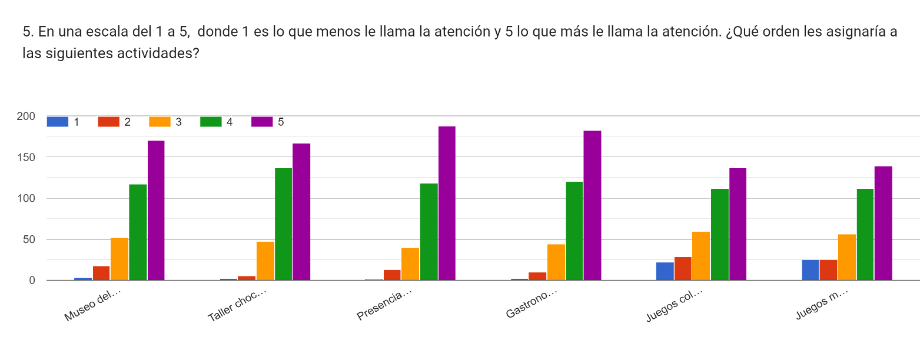
Automóvil alquilado | 48 | 4
Automóvil propio | 185 | 5
Otro | 35 | Total general
Transporte público | 92 | 5. En una escala del 1 a 5, donde 1 es lo que menos le llama la atención y 5 lo que más le llama la atención. ¿Qué orden les asignaría a las siguientes actividades? [Museo del cacao] | (Todas)
Total general | 360
 |  | Suma de 5. En una escala del 1 a 5, donde 1 es lo que menos le llama la atención y 5 lo que más le llama la atención. ¿Qué orden les asignaría a las siguientes actividades? [Museo del cacao]
 |  | 1513

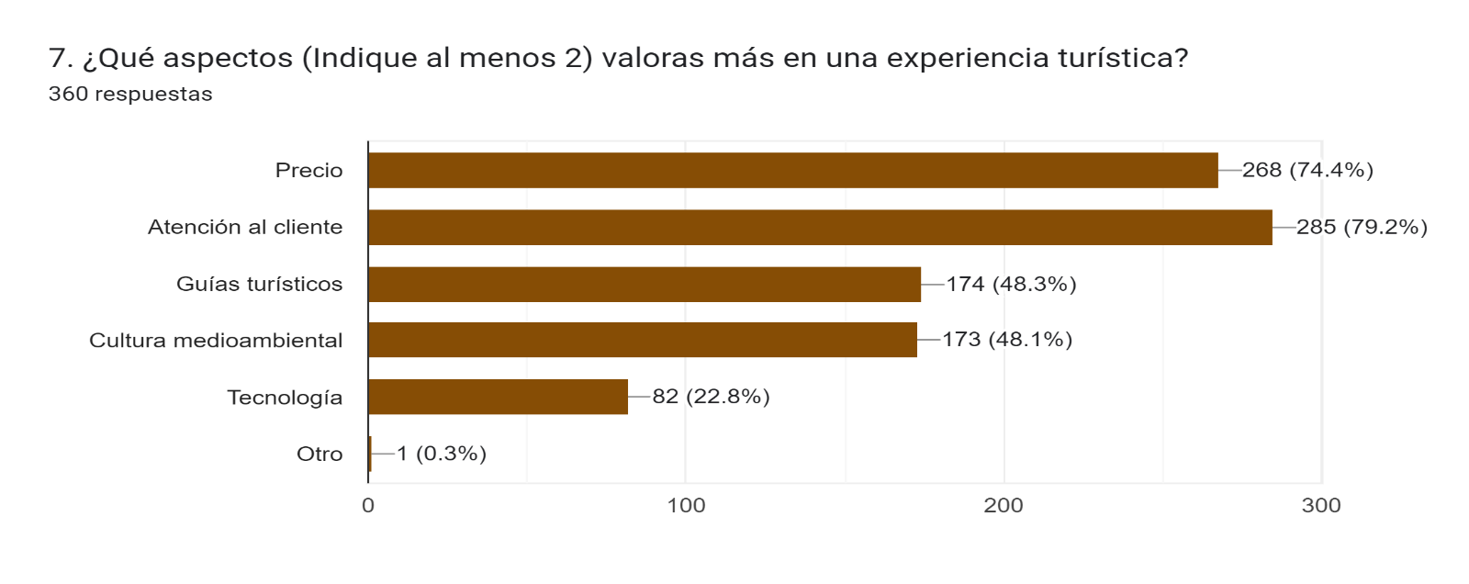
Ingresos de los encuestados
 |  |  |  |  |  | Suma de 5. En una escala del 1 a 5, donde 1 es lo que menos le llama la atención y 5 lo que más le llama la atención. ¿Qué orden les asignaría a las siguientes actividades? [Museo del cacao] | Suma de 5. En una escala del 1 a 5, donde 1 es lo que menos le llama la atención y 5 lo que más le llama la atención. ¿Qué orden les asignaría a las siguientes actividades? [Taller chocolatero] | Suma de 5. En una escala del 1 a 5, donde 1 es lo que menos le llama la atención y 5 lo que más le llama la atención. ¿Qué orden les asignaría a las siguientes actividades? [Presencia de naturaleza] | Suma de 5. En una escala del 1 a 5, donde 1 es lo que menos le llama la atención y 5 lo que más le llama la atención. ¿Qué orden les asignaría a las siguientes actividades? [Gastronomía de la región] | Suma de 5. En una escala del 1 a 5, donde 1 es lo que menos le llama la atención y 5 lo que más le llama la atención. ¿Qué orden les asignaría a las siguientes actividades? [Juegos colombianos (mini tejo, boli rana y bolo criollo)] | Suma de 5. En una escala del 1 a 5, donde 1 es lo que menos le llama la atención y 5 lo que más le llama la atención. ¿Qué orden les asignaría a las siguientes actividades? [Juegos mecánicos (Muro de escalar, Cuatrimotos, Buggies, Paintball, Tirolesa)]
 |  |  |  |  |  | 1513 | 1541 | 1559 | 1553 | 1393 | 1396

 |  | Etiquetas de fila | Cuenta de 7. ¿Qué aspectos (Indique al menos 2) valoras más en una experiencia turística?
 |  | Atención al cliente | 14
 |  | Atención al cliente, Cultura medioambiental | 13
 |  | Atención al cliente, Cultura medioambiental, Tecnología | 2
 |  | Atención al cliente, Guías turísticos | 25
 |  | Atención al cliente, Guías turísticos, Cultura medioambiental | 7
 |  | Atención al cliente, Guías turísticos, Cultura medioambiental, Tecnología | 1
 |  | Atención al cliente, Tecnología | 4
 |  | Cultura medioambiental | 5
 |  | Cultura medioambiental, Otro | 1
 |  | Cultura medioambiental, Tecnología | 3
 |  | Guías turísticos | 4
Destino de ingresos a turismo
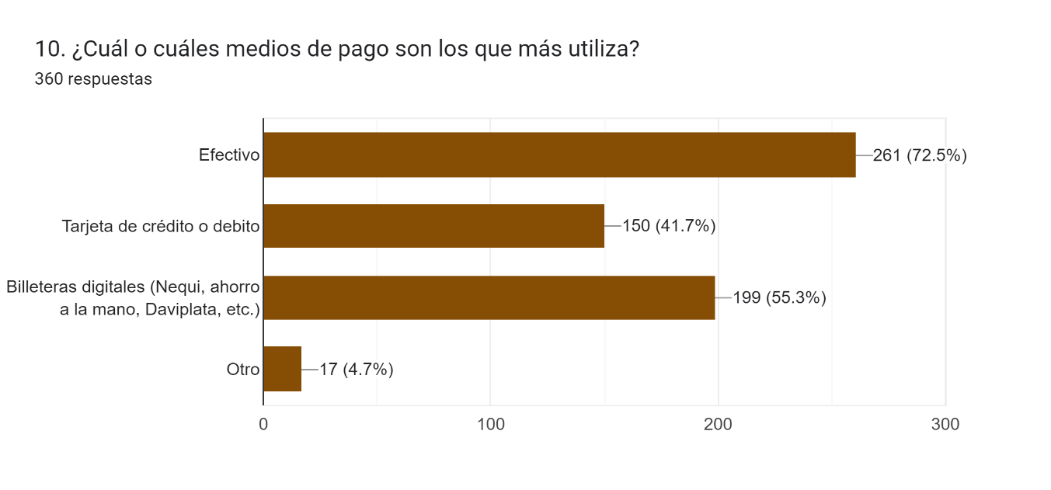
 |  | Guías turísticos, Cultura medioambiental | 8
 |  | Guías turísticos, Cultura medioambiental, Tecnología | 4
 |  | Guías turísticos, Tecnología | 1
 |  | Precio | 4
 |  | Precio, Atención al cliente | 71
 |  | Precio, Atención al cliente, Cultura medioambiental | 26
 |  | Precio, Atención al cliente, Cultura medioambiental, Tecnología | 14
 |  | Precio, Atención al cliente, Guías turísticos | 25
 |  | Precio, Atención al cliente, Guías turísticos, Cultura medioambiental | 38
 |  | Precio, Atención al cliente, Guías turísticos, Cultura medioambiental, Tecnología | 24
 |  | Precio, Atención al cliente, Guías turísticos, Tecnología | 12
 |  | Precio, Atención al cliente, Tecnología | 9
 |  | Precio, Cultura medioambiental | 17
 |  | Precio, Cultura medioambiental, Tecnología | 1
 |  | Precio, Guías turísticos | 11
 |  | Precio, Guías turísticos, Cultura medioambiental | 9
 |  | Precio, Guías turísticos, Tecnología | 5
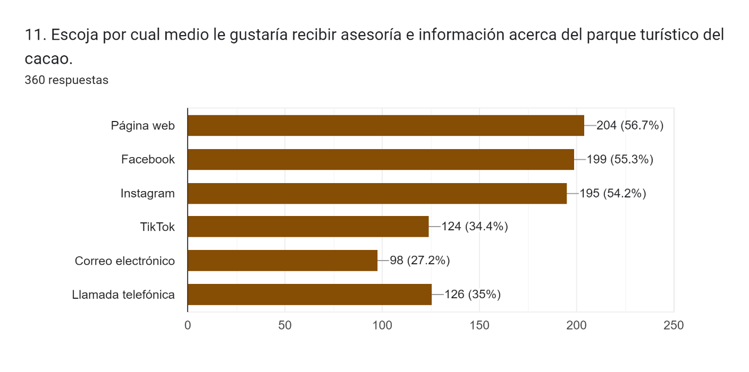
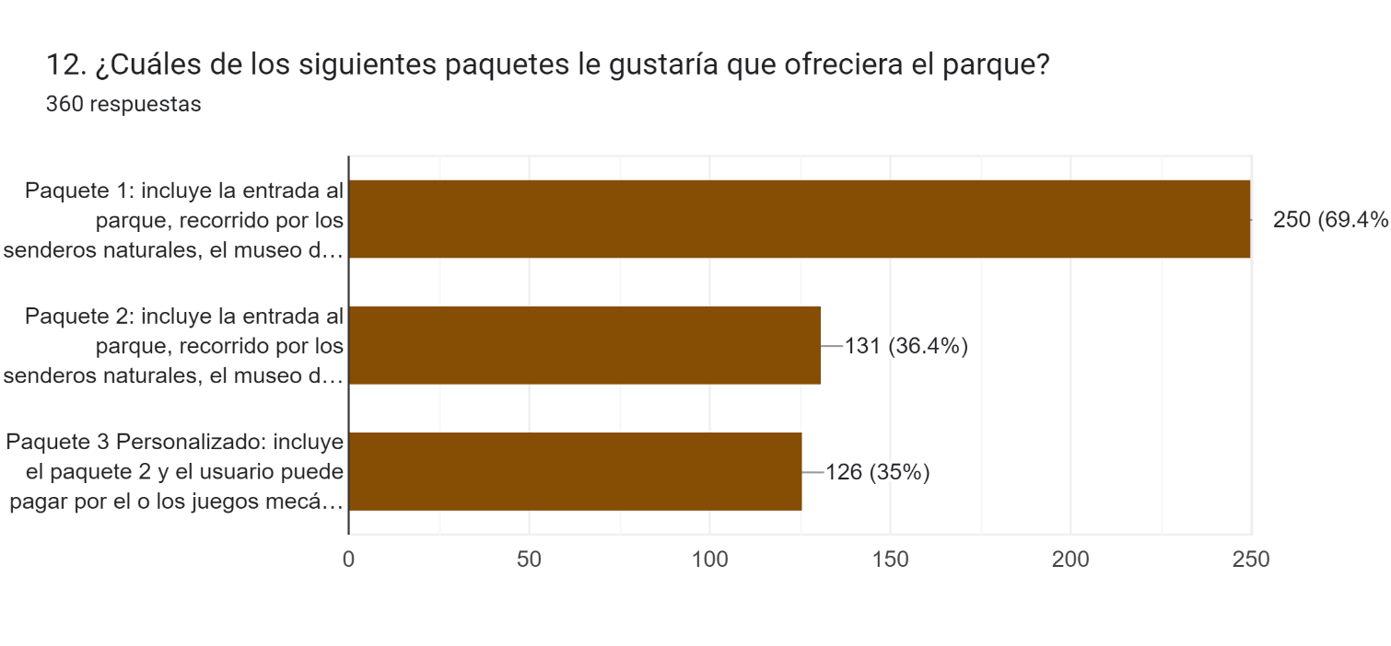
 |  | Precio, Tecnología | 2
 |  | Total general | 360

 |  | Etiquetas de fila | Cuenta de 8. ¿Cuántos son sus ingresos aproximados mensualmente?
 |  | Entre 1 - 2 SMLV | 162
 |  | Entre 2 - 3 SMLV | 54
 |  | Entre 3 - 4 SMLV | 39
 |  | Entre 4 - 5 SMLV | 20
 |  | Más de 5 SMLV | 10
 |  | Menos de 1 SMLV | 75
 |  | Total general | 360

 |  |  | Etiquetas de fila | Cuenta de 9. ¿Qué porcentaje de sus ingresos destina mensualmente a salidas turísticas?
 |  |  | 0.1 | 130
 |  |  | 0.15 | 75
 |  |  | 20 % | 48
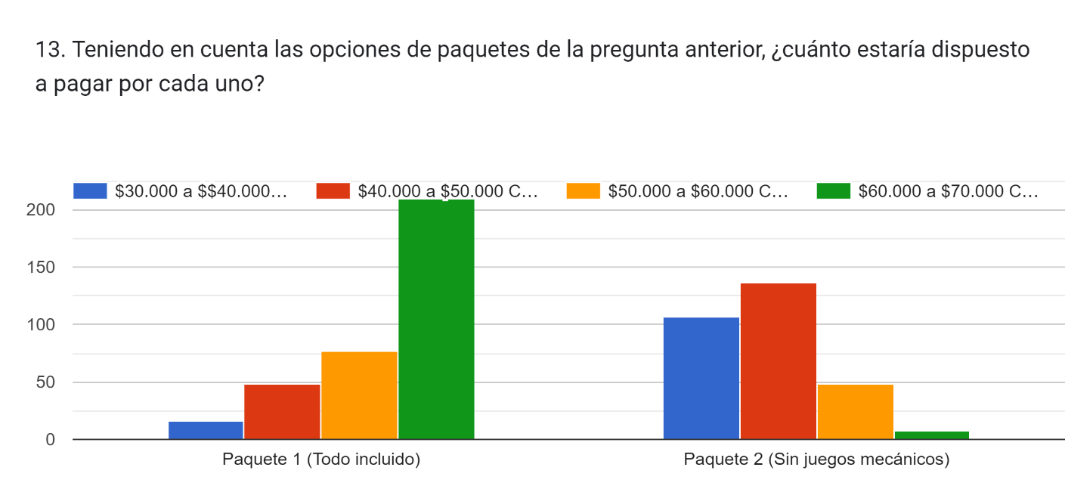
 |  |  | 5 % | 88
 |  |  | Más del 20% | 15
 |  |  | Total general | 356

Valor adiconal por el amuerzo

 |  |  |  |  |  |  |  |  | Cuenta de 14. Si su respuesta fue el paquete 3 ¿cuánto estaría dispuesto a pagar por cada uno de los juegos mecánicos? [Muro de escalar] | Cuenta de 14. Si su respuesta fue el paquete 3 ¿cuánto estaría dispuesto a pagar por cada uno de los juegos mecánicos? [Paintball] | Cuenta de 14. Si su respuesta fue el paquete 3 ¿cuánto estaría dispuesto a pagar por cada uno de los juegos mecánicos? [Buggies] | Cuenta de 14. Si su respuesta fue el paquete 3 ¿cuánto estaría dispuesto a pagar por cada uno de los juegos mecánicos? [Tirolesa] | Cuenta de 14. Si su respuesta fue el paquete 3 ¿cuánto estaría dispuesto a pagar por cada uno de los juegos mecánicos? [Cuatrimotos]
 |  |  |  |  |  |  |  |  | 218 | 219 | 214 | 215 | 218
 |  |  |  |  |  |  |  |  |  |  |  |  |  | Etiquetas de fila | Cuenta de 15. ¿Cuánto pagaría de más al paquete elegido anteriormente si este incluye un almuerzo sencillo?
 |  |  |  |  |  |  |  |  |  |  |  |  |  | 15.000 pesos | 117
 |  |  |  |  |  |  |  |  |  |  |  |  |  | 20.000 pesos | 136
 |  |  |  |  |  |  |  |  |  |  |  |  |  | 25.000 pesos | 59
 |  |  |  |  |  |  |  |  |  |  |  |  |  | Más de 25.000 pesos | 21
 |  |  |  |  |  |  |  |  |  |  |  |  |  | Menos de 15.000 pesos | 27
 |  |  |  |  |  |  |  |  |  |  |  |  |  | Total general | 360

PREG 14
 | 14. Si su respuesta fue el paquete 3 ¿cuánto estaría dispuesto a pagar por cada uno de los juegos mecánicos? [Muro de escalar] | 14. Si su respuesta fue el paquete 3 ¿cuánto estaría dispuesto a pagar por cada uno de los juegos mecánicos? [Cuatrimotos] | 14. Si su respuesta fue el paquete 3 ¿cuánto estaría dispuesto a pagar por cada uno de los juegos mecánicos? [Tirolesa] | 14. Si su respuesta fue el paquete 3 ¿cuánto estaría dispuesto a pagar por cada uno de los juegos mecánicos? [Buggies] | 14. Si su respuesta fue el paquete 3 ¿cuánto estaría dispuesto a pagar por cada uno de los juegos mecánicos? [Paintball]
 | $ 10,000.00 | $ 10,000.00 | $ 10,000.00 | $ 10,000.00 | $ 10,000.00
 | $ 10,000.00 | $ 10,000.00 | $ 10,000.00 | $ 10,000.00 | $ 10,000.00
 | $ 10,000.00 | $ 10,000.00 | $ 10,000.00 | $ 10,000.00 | $ 10,000.00
 | $ 10,000.00 | $ 10,000.00 | $ 10,000.00 | $ 10,000.00 | $ 10,000.00
 | $ 10,000.00 | $ 10,000.00 | $ 10,000.00 | $ 10,000.00 | $ 10,000.00
 | $ 10,000.00 | $ 10,000.00 | $ 10,000.00 | $ 10,000.00 | $ 10,000.00
 | $ 10,000.00 | $ 10,000.00 | $ 10,000.00 | $ 10,000.00 | $ 10,000.00
 | $ 10,000.00 | $ 10,000.00 | $ 10,000.00 | $ 10,000.00 | $ 10,000.00
 | $ 10,000.00 | $ 10,000.00 | $ 10,000.00 | $ 10,000.00 | $ 10,000.00
 | $ 10,000.00 | $ 10,000.00 | $ 10,000.00 | $ 10,000.00 | $ 10,000.00
 | $ 10,000.00 | $ 10,000.00 | $ 10,000.00 | $ 10,000.00 | $ 10,000.00
 | $ 10,000.00 | $ 10,000.00 | $ 10,000.00 | $ 10,000.00 | $ 10,000.00
 | $ 10,000.00 | $ 10,000.00 | $ 10,000.00 | $ 10,000.00 | $ 10,000.00
 | $ 10,000.00 | $ 10,000.00 | $ 10,000.00 | $ 10,000.00 | $ 10,000.00
 | $ 10,000.00 | $ 10,000.00 | $ 10,000.00 | $ 10,000.00 | $ 10,000.00
 | $ 10,000.00 | $ 10,000.00 | $ 10,000.00 | $ 10,000.00 | $ 10,000.00
 | $ 10,000.00 | $ 10,000.00 | $ 10,000.00 | $ 10,000.00 | $ 10,000.00
 | $ 10,000.00 | $ 10,000.00 | $ 10,000.00 | $ 10,000.00 | $ 10,000.00
 | $ 10,000.00 | $ 10,000.00 | $ 10,000.00 | $ 10,000.00 | $ 10,000.00
 | $ 10,000.00 | $ 10,000.00 | $ 10,000.00 | $ 10,000.00 | $ 10,000.00
 | $ 10,000.00 | $ 10,000.00 | $ 10,000.00 | $ 10,000.00 | $ 10,000.00
 | $ 10,000.00 | $ 10,000.00 | $ 10,000.00 | $ 10,000.00 | $ 10,000.00
 | $ 10,000.00 | $ 10,000.00 | $ 10,000.00 | $ 10,000.00 | $ 10,000.00
 | $ 10,000.00 | $ 10,000.00 | $ 10,000.00 | $ 10,000.00 | $ 10,000.00
 | $ 10,000.00 | $ 10,000.00 | $ 10,000.00 | $ 10,000.00 | $ 10,000.00
 | $ 10,000.00 | $ 10,000.00 | $ 10,000.00 | $ 10,000.00 | $ 10,000.00
 | $ 10,000.00 | $ 10,000.00 | $ 10,000.00 | $ 10,000.00 | $ 10,000.00
 | $ 10,000.00 | $ 15,000.00 | $ 10,000.00 | $ 10,000.00 | $ 10,000.00
 | $ 10,000.00 | $ 15,000.00 | $ 10,000.00 | $ 15,000.00 | $ 15,000.00
 | $ 10,000.00 | $ 15,000.00 | $ 10,000.00 | $ 15,000.00 | $ 15,000.00
 | $ 10,000.00 | $ 15,000.00 | $ 10,000.00 | $ 15,000.00 | $ 15,000.00
 | $ 10,000.00 | $ 15,000.00 | $ 10,000.00 | $ 15,000.00 | $ 15,000.00
 | $ 10,000.00 | $ 15,000.00 | $ 10,000.00 | $ 15,000.00 | $ 15,000.00
 | $ 10,000.00 | $ 15,000.00 | $ 10,000.00 | $ 15,000.00 | $ 15,000.00
 | $ 10,000.00 | $ 15,000.00 | $ 10,000.00 | $ 15,000.00 | $ 15,000.00
 | $ 10,000.00 | $ 15,000.00 | $ 10,000.00 | $ 15,000.00 | $ 15,000.00
 | $ 10,000.00 | $ 15,000.00 | $ 10,000.00 | $ 15,000.00 | $ 15,000.00
 | $ 10,000.00 | $ 15,000.00 | $ 15,000.00 | $ 15,000.00 | $ 15,000.00
 | $ 10,000.00 | $ 15,000.00 | $ 15,000.00 | $ 15,000.00 | $ 15,000.00
 | $ 10,000.00 | $ 15,000.00 | $ 15,000.00 | $ 15,000.00 | $ 15,000.00
 | $ 10,000.00 | $ 15,000.00 | $ 15,000.00 | $ 15,000.00 | $ 15,000.00
 | $ 10,000.00 | $ 15,000.00 | $ 15,000.00 | $ 15,000.00 | $ 15,000.00
 | $ 10,000.00 | $ 15,000.00 | $ 15,000.00 | $ 15,000.00 | $ 15,000.00
 | $ 10,000.00 | $ 15,000.00 | $ 15,000.00 | $ 15,000.00 | $ 15,000.00
 | $ 10,000.00 | $ 15,000.00 | $ 15,000.00 | $ 15,000.00 | $ 15,000.00
 | $ 10,000.00 | $ 15,000.00 | $ 15,000.00 | $ 15,000.00 | $ 15,000.00
 | $ 10,000.00 | $ 15,000.00 | $ 15,000.00 | $ 15,000.00 | $ 15,000.00
 | $ 10,000.00 | $ 15,000.00 | $ 15,000.00 | $ 15,000.00 | $ 15,000.00
 | $ 10,000.00 | $ 15,000.00 | $ 15,000.00 | $ 15,000.00 | $ 15,000.00
 | $ 10,000.00 | $ 15,000.00 | $ 15,000.00 | $ 15,000.00 | $ 20,000.00
 | $ 10,000.00 | $ 15,000.00 | $ 15,000.00 | $ 15,000.00 | $ 20,000.00
 | $ 10,000.00 | $ 15,000.00 | $ 15,000.00 | $ 15,000.00 | $ 20,000.00
 | $ 10,000.00 | $ 15,000.00 | $ 15,000.00 | $ 20,000.00 | $ 20,000.00
 | $ 10,000.00 | $ 15,000.00 | $ 15,000.00 | $ 20,000.00 | $ 20,000.00
 | $ 10,000.00 | $ 15,000.00 | $ 15,000.00 | $ 20,000.00 | $ 20,000.00
 | $ 10,000.00 | $ 15,000.00 | $ 15,000.00 | $ 20,000.00 | $ 20,000.00
 | $ 10,000.00 | $ 15,000.00 | $ 15,000.00 | $ 20,000.00 | $ 20,000.00
 | $ 10,000.00 | $ 20,000.00 | $ 15,000.00 | $ 20,000.00 | $ 20,000.00
 | $ 10,000.00 | $ 20,000.00 | $ 15,000.00 | $ 20,000.00 | $ 20,000.00
 | $ 10,000.00 | $ 20,000.00 | $ 15,000.00 | $ 20,000.00 | $ 20,000.00
 | $ 10,000.00 | $ 20,000.00 | $ 15,000.00 | $ 20,000.00 | $ 20,000.00
 | $ 10,000.00 | $ 20,000.00 | $ 15,000.00 | $ 20,000.00 | $ 20,000.00
 | $ 10,000.00 | $ 20,000.00 | $ 15,000.00 | $ 20,000.00 | $ 20,000.00
 | $ 10,000.00 | $ 20,000.00 | $ 15,000.00 | $ 20,000.00 | $ 20,000.00
 | $ 10,000.00 | $ 20,000.00 | $ 15,000.00 | $ 20,000.00 | $ 20,000.00
 | $ 10,000.00 | $ 20,000.00 | $ 15,000.00 | $ 20,000.00 | $ 20,000.00
 | $ 10,000.00 | $ 20,000.00 | $ 15,000.00 | $ 20,000.00 | $ 20,000.00
 | $ 10,000.00 | $ 20,000.00 | $ 15,000.00 | $ 20,000.00 | $ 20,000.00
 | $ 10,000.00 | $ 20,000.00 | $ 15,000.00 | $ 20,000.00 | $ 20,000.00
 | $ 10,000.00 | $ 20,000.00 | $ 15,000.00 | $ 20,000.00 | $ 20,000.00
 | $ 10,000.00 | $ 20,000.00 | $ 15,000.00 | $ 20,000.00 | $ 20,000.00
 | $ 10,000.00 | $ 20,000.00 | $ 15,000.00 | $ 20,000.00 | $ 20,000.00
 | $ 10,000.00 | $ 20,000.00 | $ 15,000.00 | $ 20,000.00 | $ 20,000.00
 | $ 10,000.00 | $ 20,000.00 | $ 15,000.00 | $ 20,000.00 | $ 20,000.00
 | $ 10,000.00 | $ 20,000.00 | $ 15,000.00 | $ 20,000.00 | $ 20,000.00
 | $ 10,000.00 | $ 20,000.00 | $ 20,000.00 | $ 20,000.00 | $ 20,000.00
 | $ 10,000.00 | $ 20,000.00 | $ 20,000.00 | $ 20,000.00 | $ 20,000.00
 | $ 10,000.00 | $ 20,000.00 | $ 20,000.00 | $ 20,000.00 | $ 20,000.00
 | $ 10,000.00 | $ 20,000.00 | $ 20,000.00 | $ 20,000.00 | $ 20,000.00
 | $ 10,000.00 | $ 20,000.00 | $ 20,000.00 | $ 20,000.00 | $ 20,000.00
 | $ 10,000.00 | $ 20,000.00 | $ 20,000.00 | $ 20,000.00 | $ 20,000.00
 | $ 10,000.00 | $ 20,000.00 | $ 20,000.00 | $ 20,000.00 | $ 20,000.00
 | $ 10,000.00 | $ 20,000.00 | $ 20,000.00 | $ 20,000.00 | $ 20,000.00
 | $ 10,000.00 | $ 20,000.00 | $ 20,000.00 | $ 20,000.00 | $ 20,000.00
 | $ 10,000.00 | $ 20,000.00 | $ 20,000.00 | $ 20,000.00 | $ 20,000.00
 | $ 10,000.00 | $ 20,000.00 | $ 20,000.00 | $ 20,000.00 | $ 20,000.00
 | $ 10,000.00 | $ 20,000.00 | $ 20,000.00 | $ 20,000.00 | $ 20,000.00
 | $ 10,000.00 | $ 20,000.00 | $ 20,000.00 | $ 20,000.00 | $ 20,000.00
 | $ 10,000.00 | $ 20,000.00 | $ 20,000.00 | $ 20,000.00 | $ 20,000.00
 | $ 15,000.00 | $ 20,000.00 | $ 20,000.00 | $ 20,000.00 | $ 20,000.00
 | $ 15,000.00 | $ 20,000.00 | $ 20,000.00 | $ 20,000.00 | $ 20,000.00
 | $ 15,000.00 | $ 20,000.00 | $ 20,000.00 | $ 20,000.00 | $ 20,000.00
 | $ 15,000.00 | $ 20,000.00 | $ 20,000.00 | $ 20,000.00 | $ 20,000.00
 | $ 15,000.00 | $ 20,000.00 | $ 20,000.00 | $ 20,000.00 | $ 20,000.00
 | $ 15,000.00 | $ 20,000.00 | $ 20,000.00 | $ 20,000.00 | $ 20,000.00
 | $ 15,000.00 | $ 20,000.00 | $ 20,000.00 | $ 20,000.00 | $ 20,000.00
 | $ 15,000.00 | $ 20,000.00 | $ 20,000.00 | $ 20,000.00 | $ 20,000.00
 | $ 15,000.00 | $ 20,000.00 | $ 20,000.00 | $ 25,000.00 | $ 25,000.00
 | $ 15,000.00 | $ 20,000.00 | $ 20,000.00 | $ 25,000.00 | $ 25,000.00
 | $ 15,000.00 | $ 20,000.00 | $ 20,000.00 | $ 25,000.00 | $ 25,000.00
 | $ 15,000.00 | $ 20,000.00 | $ 20,000.00 | $ 25,000.00 | $ 25,000.00
 | $ 15,000.00 | $ 20,000.00 | $ 20,000.00 | $ 25,000.00 | $ 25,000.00
 | $ 15,000.00 | $ 20,000.00 | $ 20,000.00 | $ 25,000.00 | $ 25,000.00
 | $ 15,000.00 | $ 20,000.00 | $ 20,000.00 | $ 25,000.00 | $ 25,000.00
 | $ 15,000.00 | $ 20,000.00 | $ 20,000.00 | $ 25,000.00 | $ 25,000.00
 | $ 15,000.00 | $ 20,000.00 | $ 20,000.00 | $ 25,000.00 | $ 25,000.00
 | $ 15,000.00 | $ 20,000.00 | $ 20,000.00 | $ 25,000.00 | $ 25,000.00
 | $ 15,000.00 | $ 20,000.00 | $ 20,000.00 | $ 25,000.00 | $ 25,000.00
 | $ 15,000.00 | $ 20,000.00 | $ 20,000.00 | $ 25,000.00 | $ 25,000.00
 | $ 15,000.00 | $ 20,000.00 | $ 20,000.00 | $ 25,000.00 | $ 25,000.00
 | $ 15,000.00 | $ 25,000.00 | $ 20,000.00 | $ 25,000.00 | $ 25,000.00
 | $ 15,000.00 | $ 25,000.00 | $ 20,000.00 | $ 25,000.00 | $ 25,000.00
 | $ 15,000.00 | $ 25,000.00 | $ 20,000.00 | $ 25,000.00 | $ 25,000.00
 | $ 15,000.00 | $ 25,000.00 | $ 20,000.00 | $ 25,000.00 | $ 25,000.00
 | $ 15,000.00 | $ 25,000.00 | $ 20,000.00 | $ 25,000.00 | $ 25,000.00
 | $ 15,000.00 | $ 25,000.00 | $ 20,000.00 | $ 25,000.00 | $ 25,000.00
 | $ 15,000.00 | $ 25,000.00 | $ 20,000.00 | $ 25,000.00 | $ 25,000.00
 | $ 15,000.00 | $ 25,000.00 | $ 25,000.00 | $ 25,000.00 | $ 25,000.00
 | $ 15,000.00 | $ 25,000.00 | $ 25,000.00 | $ 25,000.00 | $ 25,000.00
 | $ 15,000.00 | $ 25,000.00 | $ 25,000.00 | $ 25,000.00 | $ 25,000.00
 | $ 15,000.00 | $ 25,000.00 | $ 25,000.00 | $ 25,000.00 | $ 25,000.00
 | $ 15,000.00 | $ 25,000.00 | $ 25,000.00 | $ 25,000.00 | $ 25,000.00
 | $ 15,000.00 | $ 25,000.00 | $ 25,000.00 | $ 25,000.00 | $ 25,000.00
 | $ 15,000.00 | $ 25,000.00 | $ 25,000.00 | $ 25,000.00 | $ 25,000.00
 | $ 20,000.00 | $ 25,000.00 | $ 25,000.00 | $ 30,000.00 | $ 25,000.00
 | $ 20,000.00 | $ 25,000.00 | $ 25,000.00 | $ 30,000.00 | $ 25,000.00
 | $ 20,000.00 | $ 25,000.00 | $ 25,000.00 | $ 30,000.00 | $ 30,000.00
 | $ 20,000.00 | $ 25,000.00 | $ 25,000.00 | $ 30,000.00 | $ 30,000.00
 | $ 20,000.00 | $ 25,000.00 | $ 25,000.00 | $ 30,000.00 | $ 30,000.00
 | $ 20,000.00 | $ 25,000.00 | $ 25,000.00 | $ 30,000.00 | $ 30,000.00
 | $ 20,000.00 | $ 25,000.00 | $ 25,000.00 | $ 30,000.00 | $ 30,000.00
 | $ 20,000.00 | $ 30,000.00 | $ 25,000.00 | $ 30,000.00 | $ 30,000.00
 | $ 20,000.00 | $ 30,000.00 | $ 25,000.00 | $ 30,000.00 | $ 30,000.00
 | $ 20,000.00 | $ 30,000.00 | $ 25,000.00 | $ 30,000.00 | $ 30,000.00
 | $ 20,000.00 | $ 30,000.00 | $ 25,000.00 | $ 30,000.00 | $ 30,000.00
 | $ 20,000.00 | $ 30,000.00 | $ 25,000.00 | $ 30,000.00 | $ 30,000.00
 | $ 20,000.00 | $ 30,000.00 | $ 25,000.00 | $ 30,000.00 | $ 30,000.00
 | $ 20,000.00 | $ 30,000.00 | $ 25,000.00 | $ 35,000.00 | $ 30,000.00
 | $ 20,000.00 | $ 30,000.00 | $ 25,000.00 | $ 35,000.00 | $ 30,000.00
 | $ 20,000.00 | $ 30,000.00 | $ 25,000.00 | $ 35,000.00 | $ 30,000.00
 | $ 20,000.00 | $ 30,000.00 | $ 25,000.00 | $ 35,000.00 | $ 30,000.00
 | $ 25,000.00 | $ 30,000.00 | $ 25,000.00 | $ 35,000.00 | $ 35,000.00
 | $ 25,000.00 | $ 30,000.00 | $ 25,000.00 | $ 35,000.00 | $ 35,000.00
 | $ 25,000.00 | $ 30,000.00 | $ 25,000.00 | $ 35,000.00 | $ 35,000.00
 | $ 25,000.00 | $ 30,000.00 | $ 30,000.00 | $ 35,000.00 | $ 35,000.00
 | $ 25,000.00 | $ 30,000.00 | $ 30,000.00 | $ 35,000.00 | $ 35,000.00
 | $ 25,000.00 | $ 30,000.00 | $ 30,000.00 | $ 35,000.00 | $ 35,000.00
 | $ 25,000.00 | $ 30,000.00 | $ 30,000.00 | $ 35,000.00 | $ 35,000.00
 | $ 25,000.00 | $ 30,000.00 | $ 30,000.00 | $ 35,000.00 | $ 35,000.00
 | $ 25,000.00 | $ 30,000.00 | $ 30,000.00 | $ 35,000.00 | $ 35,000.00
 | $ 25,000.00 | $ 30,000.00 | $ 30,000.00 | $ 35,000.00 | $ 35,000.00
 | $ 25,000.00 | $ 30,000.00 | $ 30,000.00 | $ 35,000.00 | $ 35,000.00
 | $ 25,000.00 | $ 30,000.00 | $ 30,000.00 | $ 35,000.00 | $ 35,000.00
 | $ 30,000.00 | $ 30,000.00 | $ 30,000.00 | $ 35,000.00 | $ 35,000.00
 | $ 30,000.00 | $ 30,000.00 | $ 30,000.00 | $ 35,000.00 | $ 35,000.00
 | $ 30,000.00 | $ 35,000.00 | $ 30,000.00 | $ 35,000.00 | $ 35,000.00
 | $ 30,000.00 | $ 35,000.00 | $ 30,000.00 | $ 35,000.00 | $ 35,000.00
 | $ 30,000.00 | $ 35,000.00 | $ 30,000.00 | $ 35,000.00 | $ 35,000.00
 | $ 30,000.00 | $ 35,000.00 | $ 30,000.00 | $ 35,000.00 | $ 40,000.00
 | $ 30,000.00 | $ 35,000.00 | $ 30,000.00 | $ 35,000.00 | $ 40,000.00
 | $ 30,000.00 | $ 35,000.00 | $ 30,000.00 | $ 35,000.00 | $ 40,000.00
 | $ 30,000.00 | $ 35,000.00 | $ 30,000.00 | $ 40,000.00 | $ 40,000.00
 | $ 30,000.00 | $ 35,000.00 | $ 30,000.00 | $ 40,000.00 | $ 40,000.00
 | $ 30,000.00 | $ 35,000.00 | $ 30,000.00 | $ 40,000.00 | $ 40,000.00
 | $ 30,000.00 | $ 35,000.00 | $ 30,000.00 | $ 40,000.00 | $ 40,000.00
 | $ 30,000.00 | $ 35,000.00 | $ 30,000.00 | $ 40,000.00 | $ 40,000.00
 | $ 30,000.00 | $ 35,000.00 | $ 30,000.00 | $ 40,000.00 | $ 40,000.00
 | $ 30,000.00 | $ 35,000.00 | $ 30,000.00 | $ 40,000.00 | $ 40,000.00
 | $ 30,000.00 | $ 35,000.00 | $ 30,000.00 | $ 40,000.00 | $ 40,000.00
 | $ 30,000.00 | $ 35,000.00 | $ 30,000.00 | $ 40,000.00 | $ 40,000.00
 | $ 30,000.00 | $ 35,000.00 | $ 35,000.00 | $ 40,000.00 | $ 40,000.00
 | $ 30,000.00 | $ 35,000.00 | $ 35,000.00 | $ 40,000.00 | $ 40,000.00
 | $ 30,000.00 | $ 35,000.00 | $ 35,000.00 | $ 40,000.00 | $ 40,000.00
 | $ 30,000.00 | $ 35,000.00 | $ 35,000.00 | $ 40,000.00 | $ 40,000.00
 | $ 30,000.00 | $ 35,000.00 | $ 35,000.00 | $ 40,000.00 | $ 40,000.00
 | $ 35,000.00 | $ 35,000.00 | $ 35,000.00 | $ 40,000.00 | $ 40,000.00
 | $ 35,000.00 | $ 35,000.00 | $ 35,000.00 | $ 40,000.00 | $ 40,000.00
 | $ 35,000.00 | $ 35,000.00 | $ 35,000.00 | $ 40,000.00 | $ 40,000.00
 | $ 35,000.00 | $ 35,000.00 | $ 35,000.00 | $ 40,000.00 | $ 40,000.00
 | $ 35,000.00 | $ 35,000.00 | $ 35,000.00 | $ 40,000.00 | $ 40,000.00
 | $ 35,000.00 | $ 35,000.00 | $ 35,000.00 | $ 40,000.00 | $ 40,000.00
 | $ 35,000.00 | $ 35,000.00 | $ 35,000.00 | $ 40,000.00 | $ 40,000.00
 | $ 35,000.00 | $ 40,000.00 | $ 35,000.00 | $ 40,000.00 | $ 40,000.00
 | $ 35,000.00 | $ 40,000.00 | $ 35,000.00 | $ 40,000.00 | $ 40,000.00
 | $ 40,000.00 | $ 40,000.00 | $ 35,000.00 | $ 40,000.00 | $ 40,000.00
 | $ 40,000.00 | $ 40,000.00 | $ 40,000.00 | $ 40,000.00 | $ 40,000.00
 | $ 40,000.00 | $ 40,000.00 | $ 40,000.00 | $ 40,000.00 | $ 40,000.00
 | $ 40,000.00 | $ 40,000.00 | $ 40,000.00 | $ 40,000.00 | $ 40,000.00
 | $ 40,000.00 | $ 40,000.00 | $ 40,000.00 | $ 40,000.00 | $ 40,000.00
 | $ 40,000.00 | $ 40,000.00 | $ 40,000.00 | $ 40,000.00 | $ 40,000.00
 | $ 40,000.00 | $ 40,000.00 | $ 40,000.00 | $ 40,000.00 | $ 40,000.00
 | $ 40,000.00 | $ 40,000.00 | $ 40,000.00 | $ 40,000.00 | $ 40,000.00
 | $ 40,000.00 | $ 40,000.00 | $ 40,000.00 | $ 40,000.00 | $ 40,000.00
 | $ 40,000.00 | $ 40,000.00 | $ 40,000.00 | $ 40,000.00 | $ 40,000.00
 | $ 40,000.00 | $ 40,000.00 | $ 40,000.00 | $ 40,000.00 | $ 40,000.00
 | $ 40,000.00 | $ 40,000.00 | $ 40,000.00 | $ 40,000.00 | $ 40,000.00
 | $ 40,000.00 | $ 40,000.00 | $ 40,000.00 | $ 40,000.00 | $ 40,000.00
 | $ 40,000.00 | $ 40,000.00 | $ 40,000.00 | $ 40,000.00 | $ 40,000.00
 | $ 40,000.00 | $ 40,000.00 | $ 40,000.00 | $ 40,000.00 | $ 40,000.00
 | $ 40,000.00 | $ 40,000.00 | $ 40,000.00 | $ 40,000.00 | $ 40,000.00
 | $ 40,000.00 | $ 40,000.00 | $ 40,000.00 | $ 40,000.00 | $ 40,000.00
 | $ 40,000.00 | $ 40,000.00 | $ 40,000.00 | $ 40,000.00 | $ 40,000.00
 | $ 40,000.00 | $ 40,000.00 | $ 40,000.00 | $ 40,000.00 | $ 40,000.00
 | $ 40,000.00 | $ 40,000.00 | $ 40,000.00 | $ 40,000.00 | $ 40,000.00
 | $ 40,000.00 | $ 40,000.00 | $ 40,000.00 | $ 40,000.00 | $ 40,000.00
 | $ 40,000.00 | $ 40,000.00 | $ 40,000.00 | $ 40,000.00 | $ 40,000.00
 | $ 40,000.00 | $ 40,000.00 | $ 40,000.00 | $ 40,000.00 | $ 40,000.00
 | $ 40,000.00 | $ 40,000.00 | $ 40,000.00 | $ 40,000.00 | $ 40,000.00
 | $ 40,000.00 | $ 40,000.00 | $ 40,000.00 | $ 40,000.00 | $ 40,000.00
 | $ 40,000.00 | $ 40,000.00 | $ 40,000.00 | $ 40,000.00 | $ 40,000.00
 | $ 40,000.00 | $ 40,000.00 | $ 40,000.00 | $ 40,000.00 | $ 40,000.00
 | $ 40,000.00 | $ 40,000.00 | $ 40,000.00 | $ 40,000.00 | $ 40,000.00
 | $ 40,000.00 | $ 40,000.00 | $ 40,000.00 | $ 40,000.00 | $ 40,000.00
 | $ 40,000.00 | $ 40,000.00 | $ 40,000.00 | $ 40,000.00 | $ 40,000.00
 | $ 40,000.00 | $ 40,000.00 | $ 40,000.00 |  | $ 40,000.00
 | $ 40,000.00 | $ 40,000.00 |  |  | $ 40,000.00
 | $ 40,000.00 | $ 40,000.00 |  |  | $ 40,000.00
 | $ 40,000.00 | $ 40,000.00 |  |  | $ 40,000.00
 |  |  |  |  | $ 40,000.00

 | Muro de escalar | Cuatrimotos | Tirolesa | Buggies | Paintball
Suma Total | $ 4,390,000.00 | $ 5,410,000.00 | $ 4,960,000.00 | $ 5,565,000.00 | $ 5,765,000.00
# Respuestas | 218 | 218 | 215 | 214 | 219
Precio Promedio que el usuario esta dispuesto a pagar | $ 20,137.61 | $ 24,816.51 | $ 23,069.77 | $ 26,004.67 | $ 26,324.20

Cuatrimotos y buggies | $ 25,000.00 | $ 50,000.00 | 10min | 2 personas
Paintball | $ 25,000.00 |  | 1 hora | 100 balas
Recarga de 50 bolas | $ 8,000.00
Tirolesa | $ 20,000.00
Muro de escalar | $ 10,000.00
Suma de los juegos | $ 80,000.00

Luego de un análisis y mirando otras compañias que ofrecen los mismos juegos mecánicos se opta por decidir los precios que se ven en la tabla para cada uno de los juegos mecánicos.
A partir de esta información y observando que la suma de los juegos es de $80.000 COP si el usuario desea realizar todos los juegos mecánicos, además, en la tabla anterior se concluyo que para el paquete 1 están dispuestos a pagar $70.0000 COP y para el paquete 2 $50.000 COP, se decide que solo se contara con un único paquete en el parque el cuál incluye la entrada al parque, recorrido por los senderos naturales, el museo del cacao, el taller chocolatero y juegos colombianos y este tendrá un precio de $50.000 COP. Los juegos mecánicos se cobrarán cada uno por aparte.

